Q-A
 | Question | Incharge | Answer | Comment 1 | Comment 2 | Final answer
1 | Vẽ và trình bày cách Spring MVC xử lý request | Tiến Long | 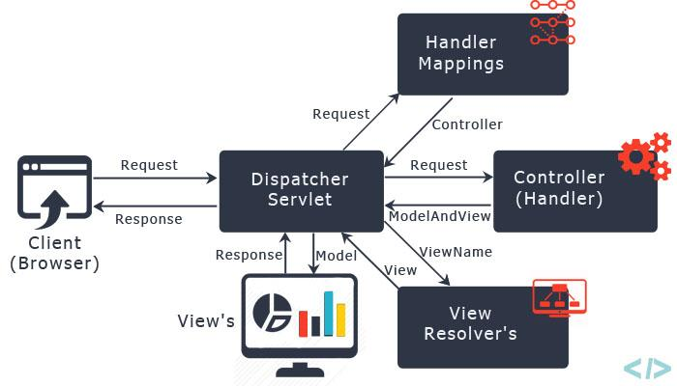 | Khi có một yêu cầu URL gữi đến các bước thực hiện sẽ như sau : 1. Spring Front Controller (DispatcherServlet) nhận yêu cầu nó sẽ tìm đến Handler Mapping thích hợp. 2. Handler Mapping sẽ ánh xạ yêu cầu của client đến controller thích hợp. 3. Sau đó DispatcherServlet sẽ gửi yêu cầu đến Controller thích hợp. 4. Sau khi thực hiện tiến trình từ yêu cầu của client, nó thực thi các logic được xác định trong controller và cuối cùng trả về đối tượng ModelAndView. 5. Dựa trên các giá trị trong ModelAndView Controller mà nó sẽ view, có thể là JSP, FreeMaker,tiles do file cấu hình của chúng ta config. 6. Controller sẽ gửi đến cho Servlet container và cuối cùng Servlet container sẽ gửi kết quả cho người dùng
2 | Trình bày cơ chế Dependency Injection | Thuong | 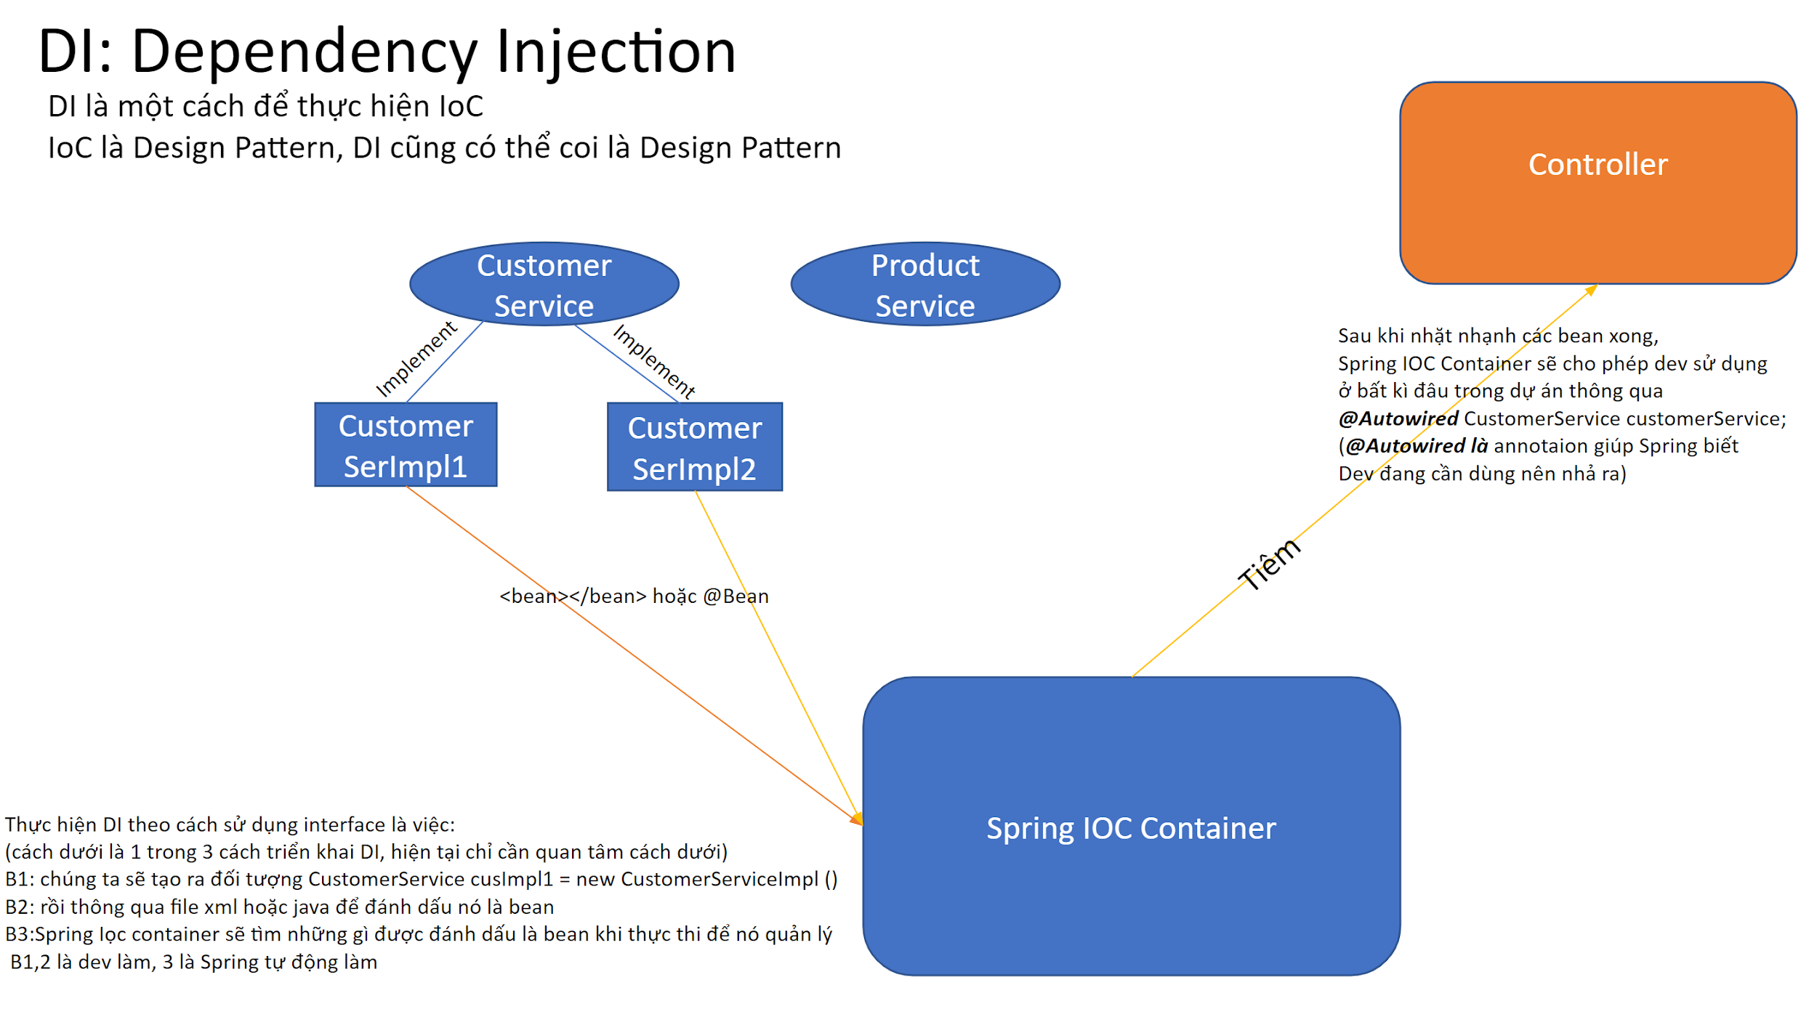 | Trong kĩ thuật phần mềm, Dependency injection là một công nghệ mà theo đó một object cung cấp sự phụ thuộc cho một object khác. Dependency là một object có thể được sử dụng (xem nó như 1 service). Injection là việc chuyển Dependency vào object client ( object sẽ sử dụng service). Việc injection service đến client thay vì để client tìm và gọi service là nền tảng cơ bản của pattern Dependency injection. Điều này có nghĩa client code không quan tâm về inject code, cũng không cần quan tâm đến service được tạo ra thế nào, chạy ra sao và làm gì. Client chỉ cần thực thi nhiệm vụ của nó một cách trọn vẹn, xác định service sẽ dùng gì của client và dùng nó như thế nào. Việc này tách biệt trách nhiệm của phần sử dụng và phần xây dựng.
3 | Có bao nhiêu cách để thực hiện Dependency Injection? Trình bày? | A Hùng Hoàng | 1. Constructor injection: Các dependency (biến phụ thuộc) được cung cấp thông qua constructor (hàm tạo lớp). 2. Setter injection: Các dependency (biến phụ thuộc) sẽ được truyền vào 1 class thông qua các setter method (hàm setter). 3. Interface injection: Dependency sẽ cung cấp một Interface, trong đó có chứa hàm có tên là Inject. Các client phải triển khai một Interface mà có một setter method dành cho việc nhận dependency và truyền nó vào class thông qua việc gọi hàm Inject của Interface đó.
4 | Framework là gì ? Framework khác Library chỗ nào ? | Kiên | – Framework lớn hơn và phức tạp hơn Library. – Sử dụng Framework bạn phải thay đổi cấu trúc code của dự án (project’s structure) theo các quy tắc của framework đó để có thể sử dụng được các functions mà framework đó cung cấp. – Chúng ta có thể sử dụng các functions của Library một cách trực tiếp mà không cần thay đổi cấu trúc code của dự án. – Framework có thể hiểu là một khung chương trình, người dùng bổ sung code và tuân theo quy tắc để tạo ra ứng dụng. Còn Library chỉ cung cấp các chức năng tiện ích hay các class để sử dụng trong quá trình xây dựng ứng dụng. – Framework hoạt động chủ động. Nghĩa là nó có thể đưa ra các quyết định gọi hoặc bị gọi bởi các Library hay ứng dụng nào đó. – Library hoạt động bị động. Nghĩa là nó chỉ được gọi khi nào chúng ta cần dùng nó.
5 | Spring Framework là gì ? | Phong | Spring là một Framework phát triển các ứng dụng Java được sử dụng bởi hàng triệu lập trình viên. Nó giúp tạo các ứng dụng có hiệu năng cao, dễ kiểm thử, sử dụng lại code… - Spring nhẹ và trong suốt (nhẹ: kích thước nhỏ, version cơ bản chỉ khoảng 2MB; trong suốt: hoạt động một cách trong suốt với lập trình viên) - Spring là một mã nguồn mở, được phát triển, chia sẻ và có cộng đồng người dùng rất lơn. - Spring Framework được xây dựng dựa trên 2 nguyên tắc design chính là: Dependency Injection và Aspect Oriented Programming. => Những tính năng core (cốt lõi) của Spring có thể được sử dụng để phát triển Java Desktop, ứng dụng mobile, Java Web.
6 | Lợi ích của Spring Framework? | Mạnh | Các lợi ích của Spring Framework. 1. Spring cho phép lập trình viên sử dụng POJOs. Việc sử dụng POJOs giúp bạn không phải làm việc với EJB, ứng dụng, các luồng chạy, cấu hình… đơn giản hơn rất nhiều. 2. Spring được tổ chức theo kiểu mô đun. Số lượng các gói và các lớp khá nhiều, nhưng bạn chỉ cần quan tâm đến những gì bạn cần và không cần quan tâm đến phần còn lại. 3. Spring hỗ trợ sử dụng khá nhiều công nghệ như ORM Framework, các logging framework, JEE, các thư viện tạo lịch trình (Quartz và JDK timer)… 4. Module Web của Spring được thiết kế theo mô hình MVC nên nó cung cấp đầy đủ các tính năng giúp thay thế các web framework khác như Struts. | - Lợi ích của Spring Framework : + Hỗ trợ phát triển ứng dụng java dành cho doanh nghiệp (J2EE) + Tính năng cốt lõi là sử dụng để phát triển Java Desktop, ứng dụng mobile, Java Web
7 | Nguyên lý đảo ngược quyền điều khiển (Inversion of Control) là gì ? | A Bình | Inversion of Control (IoC) là một nguyên lý thiết kế trong công nghệ phần mềm trong đó các thành phần nó dựa vào để làm việc bị đảo ngược quyền điều khiển khi so sánh với lập trình hướng thủ thục truyền thống.
8 | Giải thích IoC? Lợi ích của IoC ? | C Hương | - IoC là một nguyên lý thiết kế lưu các đối tượng vào IoC container, các đối tượng trong đó được gọi là Bean. - Lợi ích: tách thực thi với triển khai (??), dễ kiểm thử, dễ phân tách module (1 nhóm chức năng).
9 | Bean là gì? | C Huệ |  | Đánh dấu đối tượng được Spring IOC Container quản lý
10 | Trong Spring có bao nhiêu Bean Scope? | A Khắc Hùng |  | 6 scopes: singleton, prototype,request,session, application và websocket
11 | @Autowire là gì? | A Hải |  | Là annotation dùng để tiêm sự phụ thuộc (đối tượng) từ Spring IOC container vào nơi cần sử dụng.
12 | @Component có ý nghĩa gì? | Quốc Anh | - @Component: là một annotation của class. Nó dùng để đánh dấu class Java là một bean. Một class Java được đánh dấu @Component được tìm thấy trong classpath. Spring Framework chọn nó và cấu hình trong ngữ cảnh ứng dụng như một Spring Bean. | Là 1 annotation đánh dấu trên các class giúp Spring nhận biết nó là 1 bean.
13 | Trình bày ý nghĩa của Controller | Minh |  | Controller trong ứng dụng Spring Boot là nơi tiếp nhận request và trả về response cho client. Có thể hiểu controller chính là lớp trung gian giữa server của bạn và bên ngoài. Về mặt code, Controller chỉ đơn thuần là một bean được đánh dấu với @Controller hoặc @RestController (@Controller + @ResponseBody).
14 | Trình bày ý nghĩa của ModelAndView Interface | Thành | ModelAndViewlà một phần mềm lưu trữ cho cả Modelvà Viewtrong khuôn khổ MVC web. Hai lớp này là khác biệt; ModelAndViewchỉ giữ cả hai để giúp bộ điều khiển có thể trả về cả mô hình và chế độ xem trong một giá trị trả về duy nhất. | cho phép controller trả về 1 giá trị bao gồm Model và View .
15 | Trình bày ý nghĩa của ModelMap Interface | Tiến Long | HIểu rõ Model và ModelMap (hay Map) 1. Chúng ta sử dụng Interface Model để truyền dữ liệu từ Controller sang View để hiển thị . Spring cho phép chúng ta sử dụng Model như là một tham số trong method của Controller nên chúng ta dễ dàng lấy, chỉnh sửa dữ liệu để truyền qua cho View. 2. Như vậy model như là một cầu nối dữ liệu giữa Controller và View. Tầng view có nhiệm vụ hiển thị dữ liệu ra cho người dùng và dữ liệu đó được controller truyền sang cho view. View sẽ kết hợp dữ liệu thô từ controller với HTML,CSS,JS để cho ra một trang web đẹp và hoàn chỉnh. ModelMap cũng tương tư như Model. 3. Interface ModelMap là lớp con của LinkedHashMap được sử dụng trong việc xây dựng data model bằng sử dụng kiểu dữ liệu cặp gồm key và value. ModelMap sử dụng phương thức addAttribute() để tạo liên kết giữa model và tên logic trong model. Thuộc tính đặt trong ModelMap có thể sử dụng để hiển thị dữ liệu dạng form trong sự kiện submit form.Chúng ta có thể sử dụng ModelMap như một tham số trong method của Controller.
16 | Trình bày ý nghĩa của ViewResolver Interface | Thuong | ViewResolver là bộ phận quyết định xem Front Controller sẽ trả về View thực tế nào.
17 | Định nghĩa URI với các phương thức khác nhau như GET, POST, PUT, PATCH, DELETE | A Hùng Hoàng | Tương tự như URL, URI (Uniform Resource Identifier) cũng là một chuỗi ký tự xác định một tài nguyên trên web bằng cách sử dụng vị trí, tên hoặc cả hai yếu tố này. Nó cho phép việc xác định đồng nhất các tài nguyên. 1. URI cung cấp một kỹ thuật để xác định danh tính của một mục. 2. URI được sử dụng để phân biệt tài nguyên này với tài nguyên khác bất kể phương pháp được sử dụng. 3. URI không chứa đặc tả giao thức. 4. URI là "tập cha" của URL.
18 | Phân biệt POST với GET | Kiên |  | - GET: dữ liệu sẽ hiển thị trên đường dẫn, dùng để truy xuất data, chứa thông tin mang dung lượng nhỏ - POST: dữ liệu không được hiển thị trên thanh địa chỉ, thường được dùng để lưu trữ và cập nhật data, chứa thông tin mang dung lượng lớn, bảo mật.
19 | Phân biệt POST với PUT | Phong |  | - POST: method dùng để tạo một tài nguyên mới - PUT: method dùng để cập nhật một tài nguyên sẵn có
20 | Thao tác với form trong ứng dụng Spring MVC | Mạnh
21 | @RequestMapping làm gì? | A Bình | @RequestMapping là một trong những annotation phổ biến nhất được sử dụng trong các ứng dụng Web Spring. Annotation này ánh xạ các HTTP request tới các phương thức xử lý của MVC và REST controller. | Annotation RequestMapping dùng để ánh xạ một request tới một phương thức.
22 | Trình bày cơ chế Data Binding | C Hương | 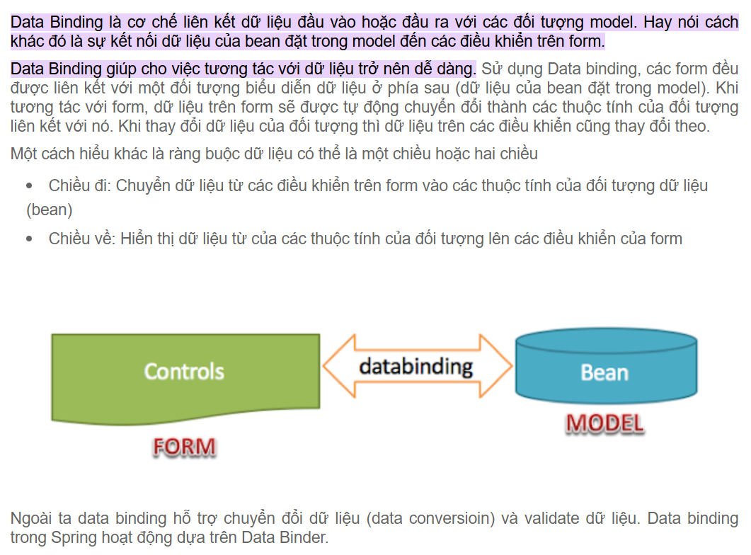
23 | Thuộc tính consumes trong các Request Mapping là gì ? | C Huệ | onsumes: chỉ chấp nhận các request có content-type giống với giá trị khai báo bên trong consumes
24 | Template là gì? Template Engine là gì? Thymeleaf là gì? | A Khắc Hùng | Template là một cách thức thông dụng để hiển thị kết quả của một request về cho người dùng. | Thymeleaf là 1 thư viện dùng để tạo ra các template đơn giản, dễ bảo trì cho công việc phát triển giao diện.
25 | Sử dụng lặp trong Thymeleaf như thế nào? Sử dụng điều kiện trong Thymeleaf như thế nào? | A Hải | Sử dụng thẻ th:each và th:if
26 | Data Binding là gì? | Quốc Anh | Là cơ chế liên kết dữ liệu đầu vào hoặc đầu ra với các đối tượng model. Hay nói cách khác đó là sự kết nối dữ liệu của Bean đặt trong đến các điều khiển trên form . Giúp cho việc tương tác với dữ liệu trở nên dễ dàng . | Data Binding là cơ chế liên kết dữ liệu đầu vào (hoặc đầu ra) với các đối tượng model Data Binding giúp cho việc tương tác với dữ liệu trở nên dễ dàng
27 | Formatter là gì ? Converter là gì ? | Minh |  | - Converter và formatter hỗ trợ chuyển đổi dữ liệu nhập vào sang kiểu dữ liệu thích hợp. - Converter là các thành phần sử dụng chung cho toàn bộ hệ thống, formatter chỉ được thiết kế để sử dụng ở tầng web.
28 | ORM là gì ? | Thành | ORM (Object Relational Mapping), là một kỹ thuật/cơ chế lập trình thực hiện ánh xạ CSDL sang các đối tượng trong các ngôn ngữ lập trình hướng đối tượng như Java, C#.Việc sử dụng ORM cho phép lập trình viên thao tác với database 1 cách hoàn toàn tự nhiên, dễ hiểu thông qua các đối tượng. Lập trình viên không cần tới loại database, kiểu dữ liệu trong database… | ORM (Object Relational Mapping) là 1 kỹ thuật để ánh xạ các đối tượng trong Java với bản ghi trong cơ sở dữ liệu.
29 | JPA là gì? Spring Data JPA là gì ? | Tiến Long |  | JPA (Java Persistence API) là 1 giao diện cung cấp các interface, bao gồm các method hỗ trợ tương tác với CSDL.
30 | Hibernate là gì ? Hibernate làm gì với database | Thuong | - Hibernate là framework áp dụng ORM để triển khai JPA. - Hibernate cung cấp một cơ chế bộ nhớ đệm, giúp giảm số lần truy cập vào database của ứng dụng càng nhiều càng tốt. Điều này sẽ có tác dụng tăng performance đáng kể cho ứng dụng của bạn. Hibernate lưu trữ các đối tượng trong session khi transation được kích hoạt.
31 | Liệt kê một số annoutation của hibernate? | A Hùng Hoàng | @Entity, @Table, @Id, @Collumn, @ManyToOne, @OneToMany... | @Entity, @Table, @Id, @Collumn, @ManyToOne, @OneToMany...
32 | Entity là gì? | Kiên |  | Một entity là một Java class tương ứng với một table trong database, mỗi entity object tương ứng với một dòng trong bảng.
33 | Persistence Context & Entity Manager là gì? | Phong | Với JPA, PersistenceContext được thể hiện thông qua class javax.persistence.EntityManager. JPA là bộ đặc tả cho việc lưu dữ liệu vào DB dành cho ngôn ngữ Java, Hibernate sau này đã tuân theo bộ đặc tả đó. Khi đó nếu dùng combo JPA-Hibernate, thì Persistence Context được tạo ra bởi EntityManager interface, thực tế sẽ là một lớp bọc lấy cái Session object ở phía dưới.
34 | Câu lệnh truy vấn động là gì? Câu lệnh truy vấn tĩnh là gì? | Mạnh | - Câu lệnh truy vấn động: là câu lệnh có thể truyền tham số vào. - Câu lệnh truy vấn tĩnh: là câu lệnh không thể thay đổi giá trị. | - Câu lệnh truy vấn động: là câu lệnh có thể truyền tham số vào. - Câu lệnh truy vấn tĩnh: là câu lệnh không thể thay đổi giá trị.
35 | Trạng thái của Entity bao gồm những gì? | A Bình |  | - New: mới tạo ra, chưa được lưu xuống DB - Persistent: được ghi xuống DB và quản lý trong Persistence Context - Detached: tạm thời tách ra khỏi Persistence Context - Removed: JPA cho phép xóa các entity đã được quản lý. Entity ở trạng thái removed thực ra chưa hoàn toàn bị xóa cho đến khi Session flush được gọi. | 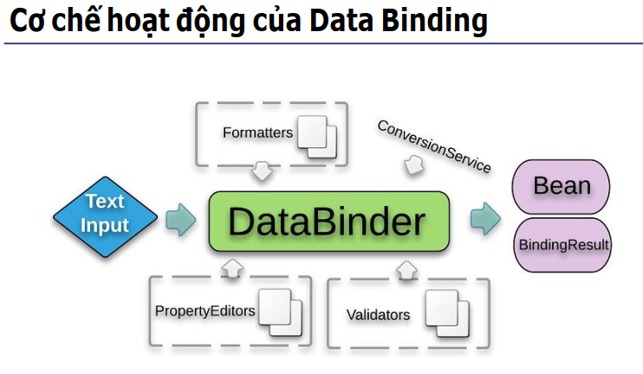
36 | Có bao nhiêu loại mapping trong Hibernate? | C Hương | Có 3 loại: 1. Collections Mappings 2. Association Mappings 3. Component Mappings | 1. Gồm: java.util.Map, java.util.Set, java.util.SortedMap, java.util.SortedSet, java.util.List 2. Gồm: Many-to-One, One-to-One, Many-to-Many, One-to-Many 3. Trường hợp một lớp Entity có thể có một tham chiếu đến một lớp khác như là một biến thành viên. Nếu lớp được tham chiếu đó không có vòng đời của chính nó và hoàn toàn phụ thuộc vào vòng đời của lớp thực thể sở hữu, lớp được tham chiếu đó được gọi là lớp Component.
37 | SessionFactory là gì? | C Huệ |  | Session Factory là một interface giúp tạo ra session kết nối đến database bằng cách đọc các cấu hình trong Hibernate configuration. SessionFactory là đối tượng nặng (heavy weight object) nên thường nó được tạo ra trong quá trình khởi động ứng dụng và lưu giữ để sử dụng sau này.
38 | Liệt kê ba trạng thái của đối tượng trong hibernate? | A Khắc Hùng |  | Các đối tượng trở nên detached (tách rời) sau khi phiên được đóng bởi nhà phát triển. Các đối tượng tách rời sau đó có thể biến thành các đối tượng ổn định với các phương thức thích hợp được kích hoạt. Các đối tượng persistent (liên tục) là những đối tượng đang mở - chúng xảy ra bất cứ khi nào bạn lưu hoặc truy xuất một số trường hợp nhất định từ cơ sở dữ liệu Hibernate. Các đối tượng transient (không ổn định) là những “đối tượng lẻ” - vừa được tạo và chưa được phân biệt bởi một Phiên cụ thể.
39 | Validation dữ liệu là gì? | A Hải |  | Validation là thao tác cho phép ứng dụng kiểm tra dữ liệu nhập vào bởi người dùng để đảm bảo tính hợp lý và chính xác khi xử lý các thao tác nghiệp vụ.
40 | Trình bày cách triển khai validate dữ liệu trong Spring | Quốc Anh | Validate ở tầng giao diện : Sử dụng JavaScript để Validate Validate ở tầng back-end : Validate ở Controller/Service Validate ở tầng CSDL : Sử dụng các rằng buộc trong CSDL(NOT NULL , UNIQUE,...)
41 | Binding Result là gì? | Minh |  | BindingResult là nơi Spring chứa kết quả của việc xác thực dữ liệu.
42 | AOP là gì? AOP gồm những yếu tố nào? | Thành | Aspect Oriented Programming (AOP) là 1 kỹ thuật lập trình dùng để tách logic chương trình thành các phần riêng biệt… Trong Spring AOP, có 4 loại advice được hỗ trợ: Before advice: chạy trước khi method được thực thi After returning advice: Chạy sau khi method trả về một kết quả After throwing adivce: Chạy khi method ném ra một exception Around advice: Chạy khi method được thực thi (Bao gồm cả 3 loại advice trên) | - Aspect Oriented Programming (AOP) là 1 kỹ thuật lập trình dùng để tách logic chương trình thành các phần riêng biệt. - Trong AOP, chương trình được chia làm 2 loại concern: + Core/ primary concern: là requirement, logic xử lý chính của chương trình. + Cross-cutting concern: là những logic xử lý phụ cần được thực hiện của chương trình khi core concern được gọi như security, logging,... | 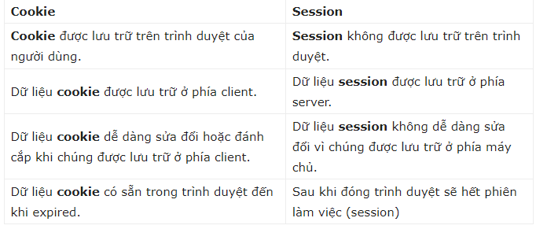
43 | Các loại Advice? | Tiến Long | Advice Gồm Có 5 Loại: Advice: những xử lý phụ (crosscutting concern) được thêm vào xử lý chính (core concern), code để thực hiện các xử lý đó được gọi Advice. Advice được chia thành các loại sau: 1.Before: được thực hiện trước join point. 2.After: được thực hiện sau join point. 3.Around: được thực hiện trước và sau join point. 4.After returning : được thực hiện sau join point hoàn thành một cách bình thường. 5.After throwing : được thực hiện sau khi join point được kết thúc bằng một Exception. | Trong Spring AOP, có 4 loại advice được hỗ trợ: Before advice: chạy trước khi method được thực thi After returning advice: Chạy sau khi method được thực thi thành công After: chạy sau khi method được thực thi After throwing adivce: Chạy khi method ném ra một exception Around advice: Chạy khi method được thực thi (Bao gồm cả 3 loại advice trên)
44 | JoinPoint là gì? | Thuong | Join point là một vị trí nào đó trong luồng thực thi chương trình mà advice sẽ được đan vào (weave).
45 | Nêu cách triển khai AOP mà bạn dùng trong dự án | A Hùng Hoàng | AOP là viết tắt của cụm từ Aspect Oriented Programming (lập trình hướng khía cạnh). AOP là kiểu lập trình cho phép phân tách chương trình thành các module tách biệt, không phụ thuộc nhau. Chương trình kết hợp các module lại khi hoạt động, nhằm thực hiện các chức năng. Tuy nhiên, chỉ cần chỉnh sửa một module nào đó nếu cần sửa đổi chức năng. | Về phần triển khai AOP thì các bạn trình bày lại các bước làm Project bằng SpringBoot như trong Case là được. Ví dụ như khởi tạo Spring Project, sau đó là cấu hình Config, thêm thư viện gì v....v.... Chia các tầng @Controller, @Service, @Repository,@Model, v...v....như thế nào, và sử dụng IoC tiêm chúng làm sao để dự án có thể chạy được thì đó chính lập trình hướng khía cạnh AOP
46 | Xử lý ngoại lệ trong Spring Web MVC như thế nào? | Kiên
47 | Cookie là gì? | Phong |  | Cookie là những tập tin một trang web gửi đến máy người dùng và được lưu lại thông qua trình duyệt khi người dùng truy cập trang web đó. Cookie được dùng với mục đích phổ biến là để lưu trữ phiên đăng nhập nhằm phục vụ cho mục đích xác thực với website, duy trì trạng thái đăng nhập.
48 | Phân biệt Session và Cookie | Mạnh | 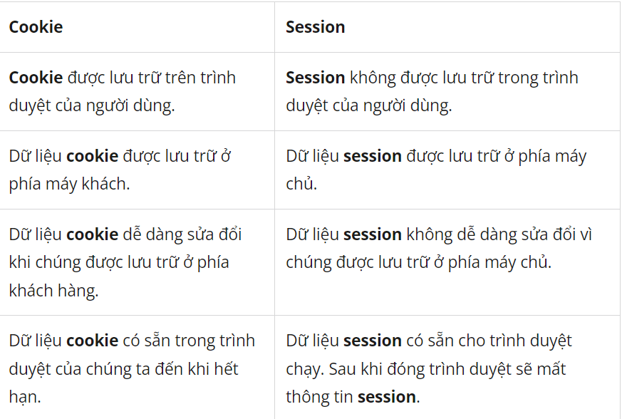
49 | Nêu cách triển khai Session mà bạn dùng trong dự án | A Bình | Spring Session là một module của Spring framework giúp chúng ta có thể quản lý session của user khi sử dụng web của chúng ta bằng một hệ thống lưu trữ khác thay vì quản lý session sử dụng server runtime | Để triển khai được Session trong Spring Boot ta cần: B1: Các bạn cần add Spring Session JDBC vào Gradle B2: Để chạy ứng dụng này lên, các bạn cần cấu hình thông tin Datasource trong tập tin application.properties vì chúng ta đã khai báo sử dụng Spring Data JPA B3:Nếu lúc này chạy ứng dụng, các bạn có thể đăng nhập ứng dụng với thông tin user mặc định của Spring Security là “user” và mật khẩu được in ra trong console log của IDE. Thông tin về session của user sẽ được lưu trong HTTP session của server các bạn nhé! B4: Như mình đã nói, Spring Session hỗ trợ nhiều hệ thống lưu trữ khác nhau, ở Codegym chúng ta đang sử dụng database system. Để khai báo điều này, các bạn hãy mở tập tin application.properties và khai báo như sau: "spring.session.store-type=jdbc" B5: Sẽ có một số table trong DB được Spring Session tạo ra mặc định để lưu trữ thông tin session. Tên của các table này là SPRING_SESSION để chứa thông tin user session và SPRING_SESSION_ATTRIBUTES để chứa thông tin chi tiết của từng session. B6: Một session sẽ có thời gian timeout nếu user không còn hoạt động trên session đó nữa. Mặc định thì Spring Session cấu hình thời gian timeout này là 30 phút. Các bạn có thể thay đổi cấu hình này bằng cách sử dụng property để set thời gian nhé
50 | Web Service là gì? Lấy ví dụ về web service | C Hương | Web service là cách giao tiếp giữa hai hoặc nhiều ứng dụng được phát triển cho các nền tảng khác nhau. Ví dụ : Amazon cung cấp dịch vụ web cung cấp giá cho các sản phẩm được bán trực tuyến qua Amazon.com. Một website của một doanh nghiệp khác được phát triển bằng các ngôn ngữ .Net hoặc Java có thể giao tiếp với Amazon để nhận bảng giá sản phẩm trực tuyến quá dịch vụ web (web service)
51 | Phân biệt Web Service và Web truyền thông | C Huệ
52 | REST là gì? RESTful là gì? | A Khắc Hùng |  | - REST (Representational State Transfer - chuyển trạng thái đại diện) là 1 kiểu kiến trúc lập trình định nghĩa các Quy tắc thiết kế các web service (Quy tắc viết API). - RESTful là tính từ, chỉ những web service đặt chuẩn REST.
53 | jQuery là gì? Ajax là gì? | A Hải |  | - AJAX (Asynchronous JavaScript and XML) là thuật ngữ mô tả việc sử dụng kết hợp một nhóm công nghê vs nhau. Nó là cách trao đổi dữ liệu đồng bộ với máy chủ và cập nhật một hay nhiều phần của trang web, hoàn toàn không reload lại toàn bộ trang. - jQuery là thư viện JavaScript gọn nhẹ (write less, do more) giúp sử dụng JS dễ dàng hơn, đơn giản hóa nhiều thứ phức tạp, như gọi AJAX và thao tác DOM.
54 | Nêu ví dụ về cách bạn triển khai Ajax trong dự án của bạn | Quốc Anh |  | Một số website thiết lập chat room tích hợp này trên trang chính của họ, để bạn có thể nói chuyện trực tiếp với nhân viên hỗ trợ. Nhưng bạn không phải lo việc bạn cần tải trang mỗi lần chat. AJAX không tải lại trang mỗi khi bạn gửi và nhận một tin nhắn mới.
55 | @RequestHeader và @ResponseHeader có ý nghĩa gì | Minh | Khi thao tác với các website thì chúng ta có hai hành động, thứ nhất đó là gửi yêu cầu lên server và ta gọi là request, hành động thứ ha là server gửi trả kết quả về cho client và ta gọi là response. Mỗi hành động như vậy sẽ kèm các thông số kèm theo và các thông số đó ta gọi là Header Parameters aka @RequestHeader và @ResponseHeader. Trình duyệt và server sẽ dựa vào các thông số header này để trả dữ liệu và hiển thị dữ liệu cho phù hợp, vì vậy nó đóng vai trò khá là quan trọng đấy.
56 | I18N và I10N là gì? | Thành |  | - I18 (Internaltionalization): là quá trình thiết kế 1 ứng dụng phần mềm để nó có thể đáp ứng được nhiều ngôn ngữ và khu vực khác nhau mà không cần thay đổi kỹ thuật. - l10 (Localization): là quá trình điều chỉnh phần mềm đã được quốc tế hóa cho một ngôn ngữ hoặc một khu vực cụ thể bằng cách chỉ định ngôn ngữ hoặc khu vực sau đó dịch văn bản.
57 | Nêu cách triển khai I18N và I10N trong dự án Spring | Tiến Long | Bước 1 : Thêm dependency spring boot vào file build Bước 2 Cấu hình LocaleResolver Bước 3 cấu hình LocaleChangeInterceptor Bước 4 Định nghĩa nội dung locale trong file Message Sources Bước 5 Tạo Controller và trang HTML Bước 6 Running the Application
58 | Interceptor là gì? | Thuong | 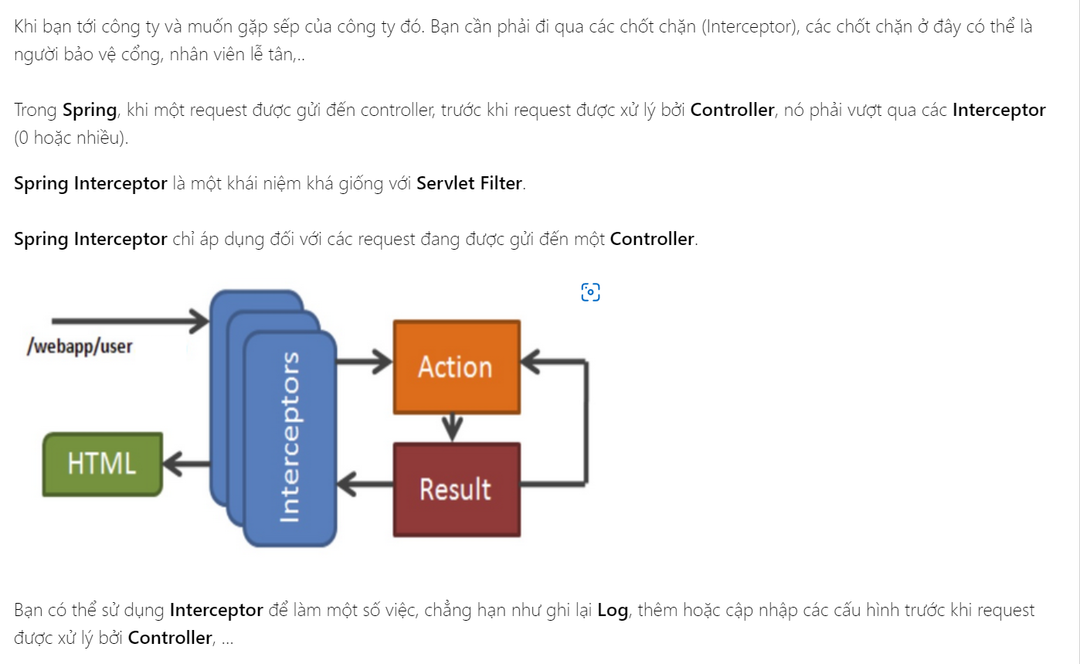
59 | Bảo mật là gì? Cơ chế bảo mật trong Spring như thế nào? | A Hùng Hoàng |  | - Bảo mật là cơ chế bảo vệ bí mật, những thông tin không được lộ ra ngoài. - Spring có framework Security cung cấp khả năng xác thực (authentication) và phân quyền (authorization) cho ứng dụng Java.
60 | Authentication là gì ? Authorization là gì ? | Kiên |  | • Authentication: là tiến trình thiết lập một principal. Principal có thể hiểu là một người, hoặc một thiết bị, hoặc một hệ thống nào đó có thể thực hiện một hành động trong ứng dụng. • Authorization hay Access-control: là tiến trình quyết định xem một principal có được phép thực hiện một hành động trong ứng dụng hay không. Trước khi diễn tiến tới Authorization, principal cần phải được thiết lập bởi Authentication.
61 | Liệt kê các cơ chế xác thực | Phong |  | •HTTP Basic •Cookies •Tockens •Signature •One-timepassword
62 | CRSF là gì | Mạnh |  | CSRF hay còn gọi là kỹ thuật tấn công “Cross-site Request Forgery“, nghĩa là kỹ thuật tấn công giả mạo chính chủ thể của nó. CSRF nói đến việc tấn công vào chứng thực request trên web thông qua việc sử dụng Cookies. Hiểu nôm na, đây là kỹ thuật tấn công dựa vào mượn quyền trái phép.
63 | CORS là gì | A Bình |  | Cross-Origin Resource Sharing (viết tắt là CORS) là một tiêu chuẩn để truy cập tài nguyên web trên các tên miền khác nhau.
64 | Spring Boot là gì? | C Hương | Spring Boot là một dự án phát triển bởi JAV (ngôn ngữ java) trong hệ sinh thái Spring framework. Nó giúp cho các lập trình viên chúng ta đơn giản hóa quá trình lập trình một ứng dụng với Spring, chỉ tập trung vào việc phát triển business cho ứng dụng.
65 | Sự khác nhau giữa SpringBoot và SpringMVC là gì? | C Huệ | - MVC: tự xây dựng cấu hình, cần nhiều file mô tả triển khai, chỉ định từng dependency riêng biệt, cần nhiều thời gian hơn - Boot: cung cấp cấu hình mặc định để xây dựng framework, mã viết sẵn và kết hợp các dependency lại với nhau, giảm thời gian phát triển và tăng năng suất
66 | Trong trường hợp bạn muốn tuỳ chỉnh cấu hình cho Spring Boot chỉ tìm kiếm các bean trong một package nhất định | A Khắc Hùng | Trong trường hợp bạn muốn tuỳ chỉnh cấu hình cho Spring Boot chỉ tìm kiếm các bean trong một package nhất định thì có các cách sau đây: 1. Sử dụng @ComponentScan 2. Sử dụng scanBasePackages tromg @SpringBootApplication.
67 | Cấu hình cho Spring Boot Tìm kiếm các Bean ở nhiều package khác nhau bằng cách nào? | A Hải |  | kiếm các Bean ở nhiều package khác nhau bằng cách: @ComponentScan
68 | Trình bày Spring Security? @EnableWebSecurity làm gì? | Quốc Anh | Spring Security để mã hóa mật khẩu và xác thực người dùng Annotation @EnableWebSecurity sẽ kích hoạt việc tích hợp Spring Security với Spring MVC.
69 | Trình bày Spring Boot JPA? Cài đặt? | Minh | Spring Boot JPA là một phần trong hệ sinh thái Spring Data, nó tạo ra một layer ở giữa tầng service và database, giúp chúng ta thao tác với database một cách dễ dàng hơn, tự động config và giảm thiểu code thừa thãi. | Để thêm Spring JPA vào project, bạn cần thêm dependency spring-boot-starter-data-jpa. Ngoài ra, để connect tới MySql, chúng ta cần driver tương ứng, vì vậy phải bổ sung thêm cả dependency mysql-connector-java Trước khi bắt đầu, chúng ta cần tạo ra dữ liệu trong Database. Ở Codegym là dùng MySQL nhé ~ Xong sau đó mọi việc cứ tiến hành như bình thưởng giống học ở lớp: Tạo các Lớp trong Model với @Entity, @Table, @Data v...v.... Tạo các @Repository có import thư viện của JPA và có chuyển dữ liệu qua JpaRepository Khi sang Service nhớ tiêm @Autowired của Repo vào và thêm @Service
70 | Để sử dụng interface JpaRepository cần cung cấp những thông tin nào? | Thành | 1.Thêm thư viện 2. Thêm cài đặt Property 3. Tạo DB 4. Định nghĩa repository interfaces 5. Định nghĩa các query methods
71 | Bạn có biết annotation @ConfigurationProperties? Trình bày? | Tiến Long | @ConfigurationProperties annotation cho phép truy xuất các thuộc tính được đặt trong các tệp cấu hình một cách tự động và mạnh mẽ Kể tử spring boot 2.2, nó sẽ tự động tìm kiếm và đăng ký các @ConfigurationProperties class, do vậy chúng ta không cần chú thích @Configuration hay sử dụng @EnableConfigurationProperties trên main class nữa. Spring sẽ tự động tìm kiếm các thuộc tính được đặt bên trong application.properties hay application.yml có tiền tố là email và đem chúng tiêm vào các thuộc tính tương ứng trong ConfigProperties class.
72 | Khác nhau giữa JDBC và Hibernate? |  | - JBDC: ta phải map các trường trong bảng với các thuộc tính của Java object 1 cách thủ công. - Hibernate: hỗ trợ map một cách tự động thông qua cấu hình map XML hay sử dụng các annotation.

 |  |  |  | 1 SỐ CÂU MỌI NGƯỜI CÒN THIẾU EM ĐÃ LÀM BỔ SUNG ~ XIN GỬI LẠI TẬP THỂ LỚP C0222I1 NHỮNG LỜI CHÚC TỐT ĐẸP NHẤT, CẢM ƠN TẤT CẢ MỌI NGƯỜI VÌ THỜI GIAN 5 THÁNG VỪA QUA Ở CODEGYM

 |  |  |  | C'est cela l'amour tout donner tout sacrifier sans espoir de retour ~
 |  |  |  | Đây là tình yêu cho đi hy sinh tất cả mọi thứ mà không hy vọng được đáp lại ~ | GG dịch

 |  |  |  | https://www.youtube.com/watch?v=GS33BHiYiJM

 |  |  |  | Cảm ơn vì ai đó đã mang đến em tiếng cười
 |  |  |  | Điều mà em luôn thiếu từ khi chúng tôi xa rời
 |  |  |  | Được nhìn em hạnh phúc là lý do khiến tôi muốn tồn tại
 |  |  |  | Trong cuộc đời này dẫu bao điều ngang trái (bao điều ngang trái)

